Sheet1
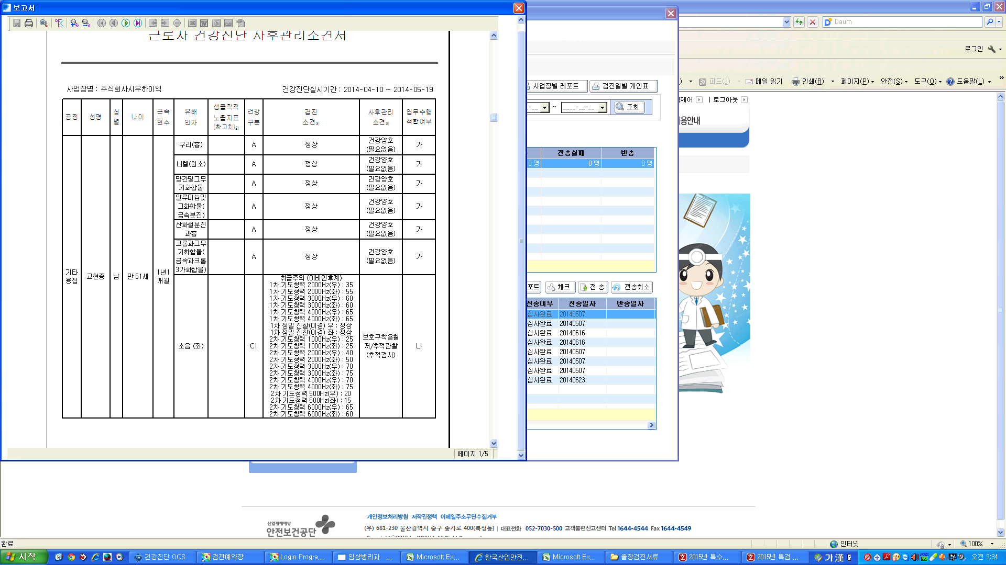

--> 예전에 쓰던 프로그램 사후관리 소견서 입니다. 고현종님 사후관리 소견서를 보시면 됩니다.
청력2차의 경우 500Hz ~6000Hz까지 검사를 진행합니다.
소음(좌),소음(우) 정상범위에 상관없이 사후관리 소견서에 모든결과 수치가 다 나옵니다.

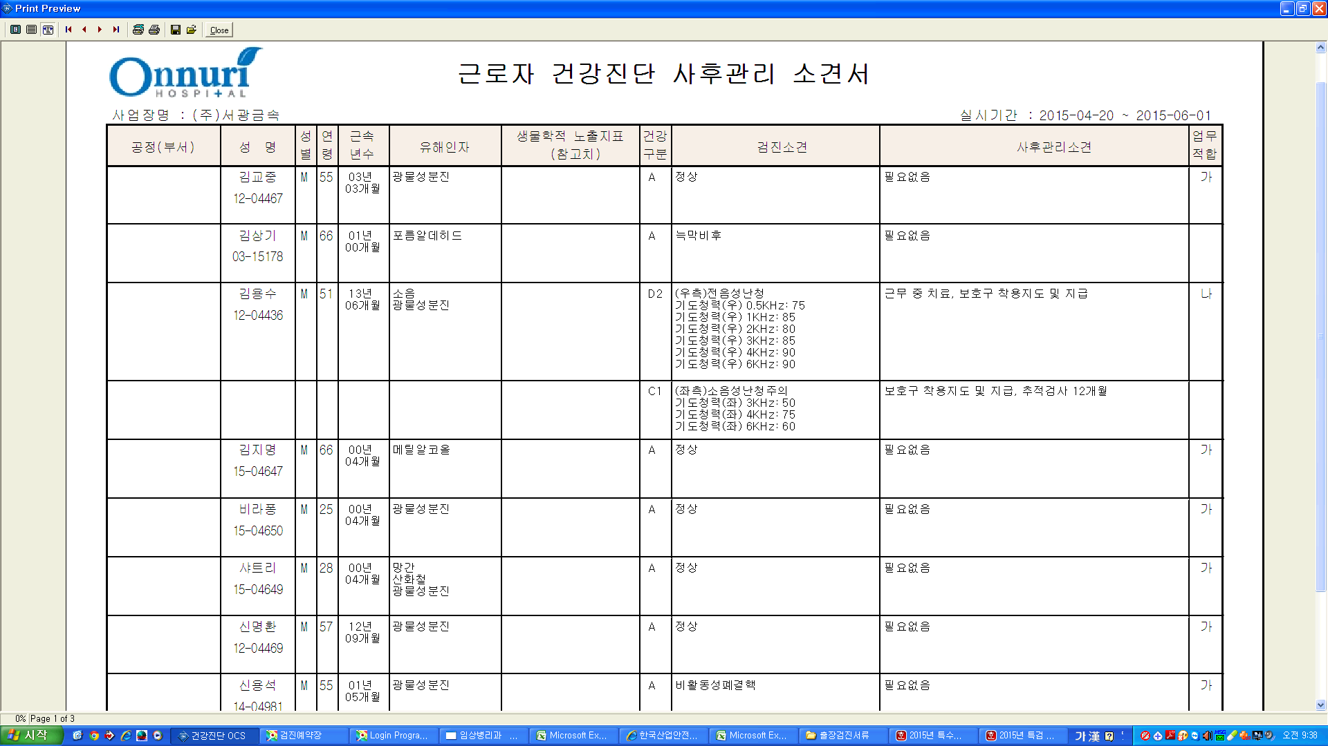

--> 현재 희원 사후관리 소견서 입니다.
김용수님 C1결과 판정 (좌측)소음성 난청주의 결과에 보면 3KHz:50, 4KHz:75, 6KHz:60 라고 결과가 있습니다. 나머지 결과 500 , 1000 , 2000 결과는 정상범위에 있어서 사후관리 소견서에 포함이 안되어 있습니다.
결과가 정상범위라고 해도 사후관리 소견서에 결과가 나오게 해주세요.

